상품제안서
비비움벨라 170g 초경량 가벼운 수동3단 무지우산 | 상품코드: S45569

 |  |  |  |  |  |  | 02-713-8555 | www.synergygift.co.kr
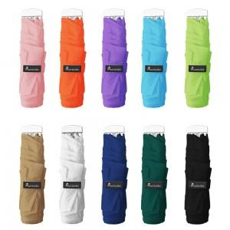 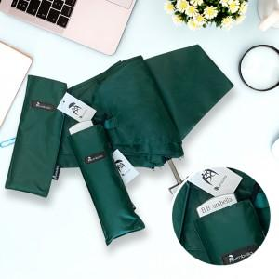 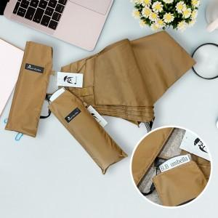

【상세/제작정보】 | 무게 170g의 휴대폰보다 가벼운 초경량의 3단 우산입니다.

【인쇄/포장옵션】 | 레이저 / 포장지포장

【공급단가】 | 수량 | 50~ | 100~ | 300~ | 1,000~ | 3,000~
*VAT별도 | 단가 | 9,100원 | 8,610원 | 8,190원 | 7,980원 | 7,840원

【상품 URL】 | https://www.synergygift.co.kr:443/src/goods_detail.php?gdno=45569

